Kom.reitings
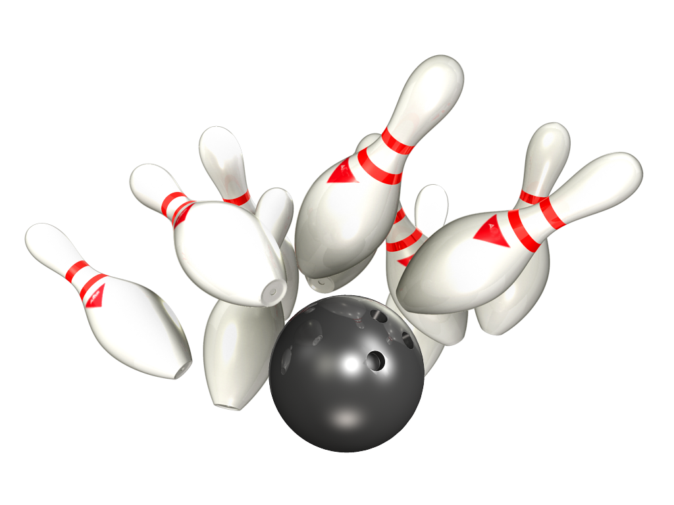
14. Amatieru Līga

Platinum – Gold
27.- 29.01.2020 - 3 aplis 1 tūre

Rezultāti PLATINUM |  |  |  |  |  |  | Rezultāti GOLD

Vieta | Komanda | Punkti 3 aplis | Par summu 3 aplis | Punkti 3 aplis kopā | Ieskaites punkti 3 aplis | Kom-as vidējais 3 aplis | Vieta | Komanda | Punkti 3 aplis | Par summu 3 aplis | Punkti 3 aplis kopā | Ieskaites punkti 3 aplis | Kom-as vidējais 3 aplis
1 | RR Dziednieks | 0 | 0 | 0 | 0 | #DIV/0! | 1 | Korness | 6 | 2 | 8 | 2156 | 179.67
2 | Ten Pin | 0 | 0 | 0 | 0 | #DIV/0! | 2 | Pandora | 6 | 2 | 8 | 2122 | 176.83
3 | Jaunie Buki | 0 | 0 | 0 | 0 | #DIV/0! | 3 | CAPAROL | 6 | 2 | 8 | 2059 | 171.58
4 | BASK APS | 0 | 0 | 0 | 0 | #DIV/0! | 4 | Returned | 4 | 2 | 6 | 1970 | 164.17 | z
5 | Liquide Time | 0 | 0 | 0 | 0 | #DIV/0! | 5 | NB-1 | 4 | 0 | 4 | 1878 | 156.50
6 | Šarmageddon | 0 | 0 | 0 | 0 | #DIV/0! | 6 | ŠAR-A | 2 | 0 | 2 | 2027 | 168.92
7 | Pārdaugavas AVANGĀRDS | 0 | 0 | 0 | 0 | #DIV/0! | 7 | NB – 2 | 2 | 0 | 2 | 1998 | 166.50
8 | Universal Services | 0 | 0 | 0 | 0 | #DIV/0! | 8 | Universal Services | 2 | 0 | 2 | 1897 | 158.08

Individ reitings Platinum
14. Amatieru Līgas
Individuālais reitings - PLATINUM
Vīriešu reitings |  |  | 1.aplis |  |  | 2.aplis |  |  | 3.aplis |  |  | Kopā
Vieta | Komanda | Vārds, Uzvārds | Spēles | Summa | Vidējais | Spēles | Summa | Vidējais | Spēles | Summa | Vidējais | Spēles | Summa | Vidējais
1 | Ten Pin | Daniels Vēzis | 16 | 3665 | 229.06 | 28 | 5986 | 213.79 | 0 | 0 | #DIV/0! | 44 | 9651 | 219.34
2 | Ten Pin | Rihards Kovaļenko | 16 | 3458 | 216.13 | 8 | 1534 | 191.75 | 0 | 0 | #DIV/0! | 24 | 4992 | 208.00
3 | RR Dziednieks | Jānis Zemītis | 24 | 4803 | 200.13 | 24 | 5020 | 209.17 | 0 | 0 | #DIV/0! | 48 | 9823 | 204.65
4 | RR Dziednieks | Dmitrijs Maščenko | 4 | 797 | 199.25 | 16 | 3220 | 201.25 | 0 | 0 | #DIV/0! | 20 | 4017 | 200.85
5 | BASK APS | Artemijs Hudjakovs | 24 | 4622 | 192.58 | 28 | 5803 | 207.25 | 0 | 0 | #DIV/0! | 52 | 10425 | 200.48
6 | BASK APS | Edmunds Jansons | 0 | 0 | #DIV/0! | 4 | 799 | 199.75 | 0 | 0 | #DIV/0! | 4 | 799 | 199.75
7 | RR Dziednieks | Andis Dārziņš | 16 | 3086 | 192.88 | 24 | 4808 | 200.33 | 0 | 0 | #DIV/0! | 40 | 7894 | 197.35
8 | Jaunie Buki | Ivars Vinters | 24 | 4636 | 193.17 | 24 | 4757 | 198.21 | 0 | 0 | #DIV/0! | 48 | 9393 | 195.69
9 | Jaunie Buki | Toms Pultraks | 24 | 4751 | 197.96 | 28 | 5327 | 190.25 | 0 | 0 | #DIV/0! | 52 | 10078 | 193.81
10 | RR Dziednieks | Aivars Beļickis | 16 | 3075 | 192.19 | 4 | 783 | 195.75 | 0 | 0 | #DIV/0! | 20 | 3858 | 192.90
11 | RR Dziednieks | Raimonds Zemītis | 12 | 2151 | 179.25 | 16 | 3228 | 201.75 | 0 | 0 | #DIV/0! | 28 | 5379 | 192.11
12 | Wolfpack | Vladislavs Saveljevs | 24 | 4667 | 194.46 | 28 | 5225 | 186.61 | 0 | 0 | #DIV/0! | 52 | 9892 | 190.23
13 | Liquide Time | Elvijs Dimpers | 24 | 4443 | 185.13 | 28 | 5294 | 189.07 | 0 | 0 | #DIV/0! | 52 | 9737 | 187.25
14 | Wolfpack | Artūrs Zavjalovs | 12 | 2193 | 182.75 | 24 | 4451 | 185.46 | 0 | 0 | #DIV/0! | 36 | 6644 | 184.56
15 | Jaunie Buki | Mārtiņš Vilnis | 24 | 4504 | 187.67 | 28 | 5081 | 181.46 | 0 | 0 | #DIV/0! | 52 | 9585 | 184.33
16 | Wolfpack | Dmitrijs Dumcevs | 27 | 5339 | 197.74 | 28 | 4670 | 166.79 | 0 | 0 | #DIV/0! | 55 | 10009 | 181.98
17 | Liquide Time | Maksims Gerasimenko | 20 | 3670 | 183.50 | 28 | 5064 | 180.86 | 0 | 0 | #DIV/0! | 48 | 8734 | 181.96
18 | Pārdaugavas AVANGĀRDS | Aleksejs Jeļisejevs | 12 | 2166 | 180.50 | 0 | 0 | #DIV/0! | 0 | 0 | #DIV/0! | 12 | 2166 | 180.50
19 | Šarmaggedon | Ģirts Tomsons | 28 | 4990 | 178.21 | 0 | 0 | #DIV/0! | 0 | 0 | #DIV/0! | 28 | 4990 | 178.21
20 | Pārdaugavas AVANGĀRDS | Andrejs Zilgalvis | 24 | 4466 | 178.08 | 20 | 3712 | 177.60 | 0 | 0 | #DIV/0! | 44 | 8178 | 177.86
21 | Ten Pin | Ints Krievkalns | 16 | 2771 | 173.19 | 24 | 4338 | 180.75 | 0 | 0 | #DIV/0! | 40 | 7109 | 177.73
22 | Šarmageddon | Aleksandrs Ručevics | 27 | 4800 | 177.78 | 28 | 4749 | 169.61 | 0 | 0 | #DIV/0! | 55 | 9549 | 173.62
23 | Pārdaugavas AVANGĀRDS | Pauls Aizpurvs | 12 | 1969 | 164.08 | 28 | 4946 | 176.64 | 0 | 0 | #DIV/0! | 40 | 6915 | 172.88
24 | Pārdaugavas AVANGĀRDS | Ivars Vizulis | 20 | 3386 | 169.30 | 28 | 4743 | 169.39 | 0 | 0 | #DIV/0! | 48 | 8129 | 169.35
25 | BASK APS | Gints Aksiks | 20 | 3401 | 170.05 | 20 | 3299 | 164.95 | 0 | 0 | #DIV/0! | 40 | 6700 | 167.50
26 | Šarmaggedon | Jānis Zalītis | 28 | 4906 | 167.21 | 28 | 4858 | 165.50 | 0 | 0 | #DIV/0! | 56 | 9764 | 166.36
27 | BASK APS | Sergejs Ļeonovs | 4 | 661 | 165.25 | 4 | 648 | 162.00 | 0 | 0 | #DIV/0! | 8 | 1309 | 163.63
28 | Šarmaggedon | Valentīns Ginko | 0 | 0 | #DIV/0! | 24 | 3911 | 162.96 | 0 | 0 | #DIV/0! | 24 | 3911 | 162.96
29 | BASK APS | Kristaps Laucis | 0 | 0 | #DIV/0! | 8 | 1224 | 153.00 | 0 | 0 | #DIV/0! | 8 | 1224 | 153.00
30 | BASK APS | Igors Plade | 4 | 607 | 151.75 | 0 | 0 | #DIV/0! | 0 | 0 | #DIV/0! | 4 | 607 | 151.75

Sieviešu reitings |  |  | 1.aplis |  |  | 2.aplis |  |  | 3.aplis |  |  | Kopā
Vieta | Komanda | Vārds, Uzvārds | Spēles | Summa | Vidējais | Spēles | Summa | Vidējais | Spēles | Summa | Vidējais | Spēles | Summa | Vidējais
1 | Ten Pin | Veronika Hudjakova | 24 | 4453 | 177.54 | 24 | 4898 | 196.08 | 0 | 0 | #DIV/0! | 48 | 9351 | 186.81
2 | BASK APS | Karīna Maslova | 20 | 3640 | 174.00 | 20 | 3727 | 178.35 | 0 | 0 | #DIV/0! | 40 | 7367 | 176.18
3 | Wolfpack | Liāna Ponomarenko | 17 | 3044 | 171.06 | 0 | 0 | #DIV/0! | 0 | 0 | #DIV/0! | 17 | 3044 | 171.06
4 | Liquide Time | Šarlote Stariņa | 20 | 3314 | 165.70 | 28 | 4778 | 162.64 | 0 | 0 | #DIV/0! | 48 | 7708 | 160.58

Individ reitings Gold
14. Amatieru Līgas
Individuālais reitings - GOLD
Vīriešu reitings |  |  | 1.aplis |  |  | 2.aplis |  |  | 3.aplis |  |  | Kopā
Vieta | Komanda | Vārds, Uzvārds | Spēles | Summa | Vidējais | Spēles | Summa | Vidējais | Spēles | Summa | Vidējais | Spēles | Summa | Vidējais
1 | Pandora | Pēteris Cimdiņš | 22 | 4145 | 188.41 | 28 | 5551 | 198.25 | 4 | 761 | 190.25 | 54 | 10457 | 193.65
2 | CAPAROL | Jānis Cekuls | 0 | 0 | #DIV/0! | 28 | 5176 | 184.86 | 4 | 714 | 178.50 | 32 | 5890 | 184.06
3 | ŠAR-A | Jānis Surna | 16 | 2881 | 180.06 | 8 | 1449 | 181.13 | 0 | 0 | #DIV/0! | 24 | 4330 | 180.42
4 | CAPAROL | Haralds Zeidmanis | 28 | 5175 | 176.82 | 28 | 5259 | 179.82 | 4 | 793 | 190.25 | 60 | 11227 | 179.12
5 | Pandora | Aleksandrs Tjulins | 23 | 4209 | 183.00 | 26 | 4611 | 177.35 | 4 | 658 | 164.50 | 53 | 9478 | 178.83
6 | NB-1 | Ģirts Gabrāns | 24 | 4229 | 176.21 | 24 | 4393 | 183.04 | 4 | 668 | 167.00 | 52 | 9290 | 178.65
7 | Universal Services | Rihards Meijers | 28 | 4925 | 175.89 | 28 | 5057 | 180.61 | 4 | 676 | 169.00 | 60 | 10658 | 177.63
8 | Returned | Aleksandrs Komars | 28 | 4981 | 177.89 | 28 | 4899 | 174.96 | 4 | 690 | 172.50 | 60 | 10570 | 176.17
9 | Korness | Sigutis Briedis | 24 | 4008 | 167.00 | 24 | 4248 | 177.00 | 4 | 833 | 208.25 | 52 | 9089 | 174.79
10 | Returned | Aleksandrs Aleksejevs | 28 | 5009 | 178.89 | 28 | 4786 | 170.93 | 4 | 618 | 154.50 | 60 | 10413 | 173.55
11 | Universal Services | Eduārds Kobiļuks | 28 | 4839 | 172.82 | 24 | 4158 | 173.25 | 4 | 630 | 157.50 | 56 | 9627 | 171.91
12 | NB – 2 | Guntārs Beisons | 20 | 3410 | 170.50 | 28 | 4873 | 174.04 | 4 | 635 | 158.75 | 52 | 8918 | 171.50
13 | NB-1 | Dainis Mauriņš | 28 | 4607 | 164.54 | 20 | 3649 | 182.45 | 4 | 613 | 153.25 | 52 | 8869 | 170.56
14 | Returned | Maksims Aleksejevs | 28 | 4622 | 165.07 | 28 | 4910 | 175.36 | 4 | 662 | 165.50 | 60 | 10194 | 169.90
15 | Korness | Valdis Skudra | 28 | 4906 | 175.21 | 28 | 4573 | 163.32 | 4 | 685 | 171.25 | 60 | 10164 | 169.40
16 | Korness | Gints Adakovskis | 24 | 4089 | 170.38 | 28 | 4686 | 167.36 | 4 | 638 | 159.50 | 56 | 9413 | 168.09
17 | NB-1 | Ainars Gilberts | 10 | 1450 | 145.00 | 16 | 2842 | 177.63 | 0 | 0 | #DIV/0! | 26 | 4292 | 165.08
18 | ŠAR-A | Jurijs Bokums jun | 28 | 4802 | 163.50 | 28 | 4963 | 177.25 | 4 | 615 | 145.75 | 60 | 10380 | 165.00
19 | ŠAR-A | Oļegs Kirevičevs | 8 | 1265 | 158.13 | 8 | 1344 | 168.00 | 4 | 667 | 166.75 | 20 | 3276 | 163.80
20 | NB-1 | Aleksandrs Liniņš | 22 | 3698 | 168.09 | 20 | 3041 | 152.05 | 0 | 0 | #DIV/0! | 42 | 6739 | 160.45
21 | NB-1 | Māris Dukurs | 0 | 0 | #DIV/0! | 4 | 662 | 165.50 | 4 | 597 | 149.25 | 8 | 1259 | 157.38
22 | Universal Services | Toms Remers | 20 | 3322 | 166.10 | 28 | 4263 | 152.25 | 4 | 591 | 147.75 | 52 | 8176 | 157.23
23 | CAPAROL | Andris Karkliņš | 28 | 4255 | 151.96 | 28 | 4508 | 161.00 | 4 | 552 | 138.00 | 60 | 9315 | 155.25
24 | CAPAROL | Gints Adakovskis | 28 | 4333 | 154.75 | 0 | 0 | #DIV/0! | 0 | 0 | #DIV/0! | 28 | 4333 | 154.75
25 | ŠAR-A | Maksims Jemeļjanovs | 4 | 616 | 154.00 | 4 | 618 | 154.50 | 0 | 0 | #DIV/0! | 8 | 1234 | 154.25
26 | NB – 2 | Pavels Isats | 12 | 1907 | 158.92 | 20 | 2949 | 147.45 | 0 | 0 | #DIV/0! | 32 | 4856 | 151.75
27 | Universal Services | Armands Šuckis-Romislāvs | 8 | 1188 | 148.50 | 0 | 0 | #DIV/0! | 0 | 0 | #DIV/0! | 8 | 1188 | 148.50

Sieviešu reitings |  |  | 1.aplis |  |  | 2.aplis |  |  | 3.aplis |  |  | Kopā
Vieta | Komanda | Vārds, Uzvārds | Spēles | Summa | Vidējais | Spēles | Summa | Vidējais | Spēles | Summa | Vidējais | Spēles | Summa | Vidējais
1 | ŠAR-A | Svetlana Jemeļjanova | 28 | 4872 | 166.00 | 28 | 5020 | 171.29 | 4 | 745 | 178.25 | 60 | 10637 | 169.28
2 | NB – 2 | Natālija Rizņika | 20 | 3577 | 170.85 | 12 | 2006 | 159.17 | 4 | 729 | 174.25 | 36 | 6312 | 167.33
3 | NB – 2 | Ilona Ozola | 20 | 3210 | 152.50 | 24 | 3914 | 155.08 | 4 | 634 | 150.50 | 48 | 7758 | 153.63
4 | NB – 2 | Anita Valdmane | 12 | 1925 | 152.42 | 0 | 0 | #DIV/0! | 0 | 0 | #DIV/0! | 12 | 1925 | 152.42
5 | Pandora | Svetlana Tomiļina | 13 | 2050 | 149.69 | 9 | 1297 | 136.11 | 4 | 703 | 167.75 | 26 | 4050 | 147.77

